2023_data
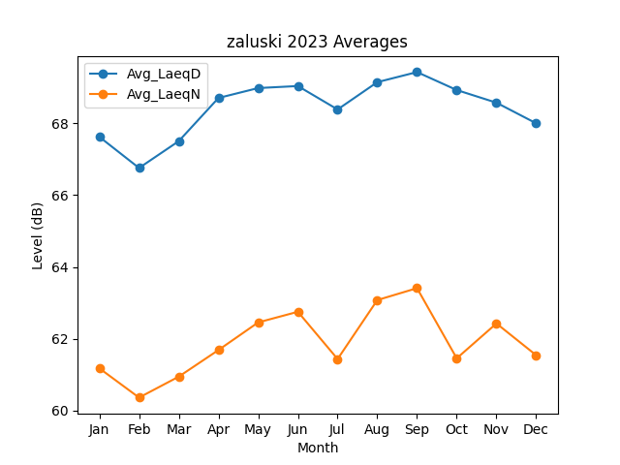
Month | Avg_LaeqD | Avg_LaeqN
1 | 67.625016425 | 61.17630085
2 | 66.757519803 | 60.36046786
3 | 67.505525221 | 60.943633664
4 | 68.708411152 | 61.685252946
5 | 68.984510529 | 62.454706942
6 | 69.040530189 | 62.75120729
7 | 68.387843448 | 61.434160071
8 | 69.149136717 | 63.077516172
9 | 69.429574588 | 63.409008353
10 | 68.929141118 | 61.454051712
11 | 68.576541157 | 62.425385283
12 | 68.002467627 | 61.540881343

